상품제안서
락앤락 매직 데일리 핸들 콜드컵 720ml | 상품코드: F32641

 |  |  |  |  |  |  | 02-412-0044 | www.easy1.co.kr
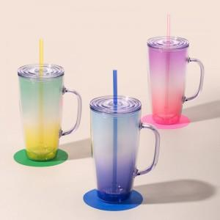

【상세/제작정보】

【인쇄/포장옵션】 | 컬러필름인쇄 / 포장지포장

【공급단가】 | 수량 | 50~ | 100~ | 500~ | 1,000~ | 2,000~
*VAT별도 | 단가 | 8,400원 | 8,250원 | 7,850원 | 7,750원 | 7,650원

【상품 URL】 | https://dev.easy1.co.kr:443/src/goods_detail.php?gdno=32641

